Hoja1
COTIZACIÓN PROPUESTA_MARY KAY_VARIOS ITEMS_02.06.26 |  |  |  |  |  |  |  | 50/50 MIRAFLORES | MARGEN GANANCIA, MINIMA - S/.150 - PARA PEDIDOS POCOS COMO 30 -50-100 UNID. DE PRODUCTOS ECONOMICOS (EJM. LAPICEROS, LLAVEROS PLASTICOS) PROMEDIA - S/.400 A 500 - PARA PEDIDOS MAS DE 150 UNID DE PRODCUCTOS COSTO MEDIO-ALTO (EJM. LAPICEROS METALICOS)
Nº | Cód. Artíc. | Artículo | Foto | Cant. | Costo uni. No IGV (S/.) | Tiempo Entrega | Detalles |  | proveedor | Cod. Prod. Prov. | Obseraciones | costo $ | COSTO S/. | % | Resultado | Margen | Total | Cantidad | Costo MUESTRA Unidad | Movilidad | Total Producto | Tipo de Impresión | Costo impresión | Cant Color | Cant Lados | Cantidad por Millar | Costo Impresión | Empaq | Seguro CRT | Total | Costo S/. Sin IGV | I.G.V | TOTAL | Total Factura | impuesto 18% | impuesto 2% | Gastos Administracion 5% | Utilidad bruta | Utilidad | % Bruto | % utilidad
1 | BOLSA PLANA |  |  Imagen referencial | 1000 | S/. 0.79 | 10 a 12 días útiles | BOLSA PLANA Material: Plastico 2 micras Medida: 20 x 30 cm Color: Blanco *Incluye 1 logo a 1 color por 1 lado *Arte y diseño facilitado por el cliente + S/.0.50 +IGV costo adicional por otro logo a 1 color |  | JANPAX Cel. 977 236 129 |  | 1000 a S/. 470 +IGV Costo adicional por logo en otro lado S/. 200 +IGV Tiempo 7 dias Stock color blanco la impresión solo trabaja a 1 color y logo centrado Muestra S/.100 |  | S/. 0.47 | 43 | S/. 0.20 | S/. 202.10 | S/. 0.67 | 1000 | S/. 10.08 | S/. 90.00 | S/. 772.18 | INCLUYE | S/. 0.00 | 1 | 1 | 1 | S/. 0.00 | S/. 7.00 | S/. 7.79 | S/. 786.97 | S/. 0.79 | S/. 0.14 | S/. 0.93 | S/. 928.63 | S/. 141.66 | S/. 18.21 | S/. 44.22 | S/. 202.10 | S/. 139.67 | 34.55 | 26.73
2 | BOLSA |  | 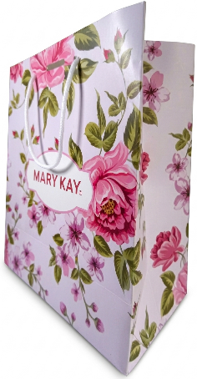 Imagen referencial | 1000 | S/. 3.25 | 15 a 17 días útiles | BOLSA Materal: Couche 200 gr. Medida: 24 cm x 20 cm | Fuelle 10 cm x 10 cm base Impresion full color en toda la bolsa Con asa driza Acabado: Plastificado mate *Arte y diseño facilitado por el cliente |  | INNOVAGRAF Cel. 966760501 / IMPRESIONES GRAFICA GENERALES Fredy Cel.925 609 686 |  | INNOVAGRAF Couche 200 gr. 1000 a S/.1200 +IGV Tiempo 5 dias +IGV / IMPRESIONES GRAFICA GENERALES Couche 200 o 250 gr. 1000 a S/. 2.30 Incluido IGV C/U Tiempo 12 dias |  | S/. 2.30 | 35 | S/. 0.81 | S/. 805.00 | S/. 3.11 | 1000 | S/. 15.53 | S/. 90.00 | S/. 3,210.53 | INCLUYE | S/. 0.00 | 1 | 1 | 1 | S/. 0.00 | S/. 7.00 | S/. 32.18 | S/. 3,249.70 | S/. 3.25 | S/. 0.58 | S/. 3.83 | S/. 3,834.65 | S/. 584.95 | S/. 75.19 | S/. 182.60 | S/. 805.00 | S/. 547.21 | 32.93 | 25.02
3 | NECESER |  | 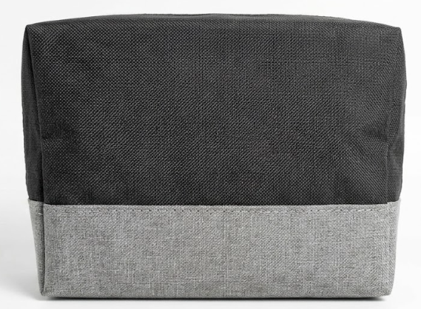 Imagen referencial | 500 | S/. 12.70 | 17 a 20 días útiles | NECESER Material: Cationic Incluye forro tafeta Medida: 20 cm de ancho x 15 cm alto x 10 cm fuelle 1 compartimiento principal cierre rey Color : 2 colores (A elegir) segun imagen modelo Presentación: Empaque grupal *Incluye 1 logo a 3 colores por 1 lado estampado *Arte y diseño facilitado por el cliente |  | INVERSIONES IGOE Cel. 972 055 180 / GUSTAVO Cel. 999 272 675 |  | INVERSIONE IGOE 1000 a S/. 8.90 500 a S/. 9.30 Incluye IGV Logo en Serigrafia 1000 a S/. 8.50 500 a S/. 9.00 Incluye IGV Logo en DTF / GUSTAVO 500 a S/. 8.80 +IGV Tiempo 15 días Logo estampado |  | S/. 9.30 | 30.2 | S/. 2.81 | S/. 1,404.30 | S/. 12.11 | 500 | S/. 24.22 | S/. 180.00 | S/. 6,258.52 | INCLUYE | S/. 0.00 | 1 | 1 | 1 | S/. 0.00 | S/. 30.00 | S/. 62.89 | S/. 6,351.40 | S/. 12.70 | S/. 2.29 | S/. 14.99 | S/. 7,494.65 | S/. 1,143.25 | S/. 146.95 | S/. 356.89 | S/. 1,404.30 | S/. 900.46 | 28.39 | 20.27
4 | BOLSA |  | 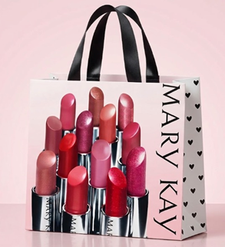 Imagen referencial | 2000 | S/. 3.90 | 17 a 20 días útiles | BOLSA Material: Couche 200 gr. Medida: 24 cm x 20 cm | Fuelle 10 cm x 10 cm base Impresion full color en toda la bolsa Asa en cinta satinada Acabado: Plastificado mate *Arte y diseño facilitado por el cliente |  | IMPRESIONES GRAFICA GENERALES Fredy Cel.925 609 686 / SERVICIOS PUBLICITARIOS Gianina Cel.992454160 |  | IMPRESIONES GRAFICA GENERALES 1000 und a S/.2.30 Incluido IGV C/U Tiempo 15 dias / SERVICIOS PUBLICITARIOS GYL 1000 und a S/.2800 +IGV Tiempo 10 dias |  | S/. 2.80 | 34.5 | S/. 0.97 | S/. 1,932.00 | S/. 3.77 | 2000 | S/. 37.66 | S/. 150.00 | S/. 7,719.66 | INCLUYE | S/. 0.00 | 1 | 1 | 1 | S/. 0.00 | S/. 10.50 | S/. 77.30 | S/. 7,807.46 | S/. 3.90 | S/. 0.70 | S/. 4.61 | S/. 9,212.80 | S/. 1,405.34 | S/. 180.64 | S/. 438.70 | S/. 1,932.00 | S/. 1,312.65 | 32.88 | 24.97
 |  |  |  | 1000 | S/. 4.09 | 15 a 17 días útiles |  |  |  |  |  |  | S/. 2.80 | 40.3 | S/. 1.13 | S/. 1,128.40 | S/. 3.93 | 1000 | S/. 19.64 | S/. 90.00 | S/. 4,038.04 |  | S/. 0.00 | 1 | 1 | 1 | S/. 0.00 | S/. 7.00 | S/. 40.45 | S/. 4,085.49 | S/. 4.09 | S/. 0.74 | S/. 4.82 | S/. 4,820.88 | S/. 735.39 | S/. 94.53 | S/. 229.57 | S/. 1,128.40 | S/. 804.31 | 38.16 | 30.55

